Sheet1
1.今日天气最高温度，最低，实时温度
2.显示今日天气图标和文字
3.显示当天时间，格式：年月日？
1.中间用实际的地图展示
2.具体的柱子和辖区中心点坐标在配置页面配置
3.需要几种阈值
4.每个柱子数量有变化 时，需要动态效果展示高度变化？

这里需要显示功能区域标题？包括右侧的

1.展示违法总数, 只有数字

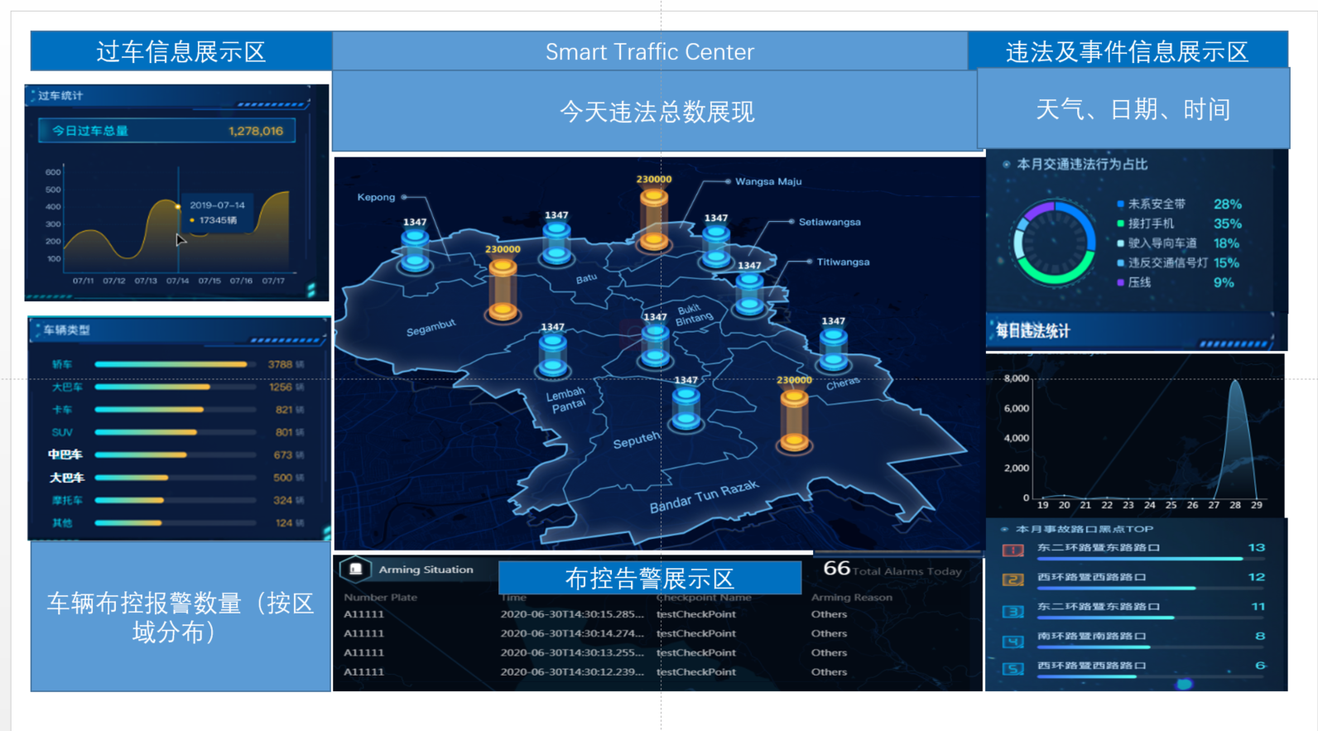

1.今日的过车总数
2.历史每天的过车总数趋势图
3.历史时间区域可配置

1.违法占比饼图显示
2.违法类型可配置
3.最多显示多少种违法类型

1.今日过车各车辆类型排名
2.需要列出指定的车辆类型即可，还是需要可配置类型，最多展示多少种类型？

1.本月中每天的违法数量趋势拆线图？
1.显示今日车辆布控告警数量柱状图
2.区域是否为卡口所在的当前区域
比如：R1区域下有卡口A1，B1。R2区域下有卡口A2，B2
那么横坐标就是R1、R2，R1纵坐标柱子高度是A1+B1的黑名单报警数量；R2纵坐标柱子高度是A2+B2的黑名单报警数量；
3.如果R1，R2是在PR区域下，PR下面有卡口C，那么横坐标就是PR、R1、R2，R2纵坐标柱子高度是A的黑名单报警数量
Root
|
——PR
|
——R1
|
——A1
——B1
——R2
|
——A2
——B2
——C
下面第一种情况还第二种？

1.今日违法过车数量最多的前5卡口
2.显示卡口名称和过车数量

1.车辆布控告警还是拥堵卡口告警？
拥堵判断依据：配置拥堵阈值，再根据前15分钟卡口的过车数量>拥堵阈值
2.显示内容：卡口名称、告警时间

今日卡口报警数量1
今日卡口报警数量2
A1 | 10
A2 | 20
B1 | 15
B2 | 25
C | 5

 | PR | R1 | R2
今日卡口报警数量 | 5 | 25 | 45

 | PR | R1 | R2
今日卡口报警数量 | 75 | 25 | 45

